关系图
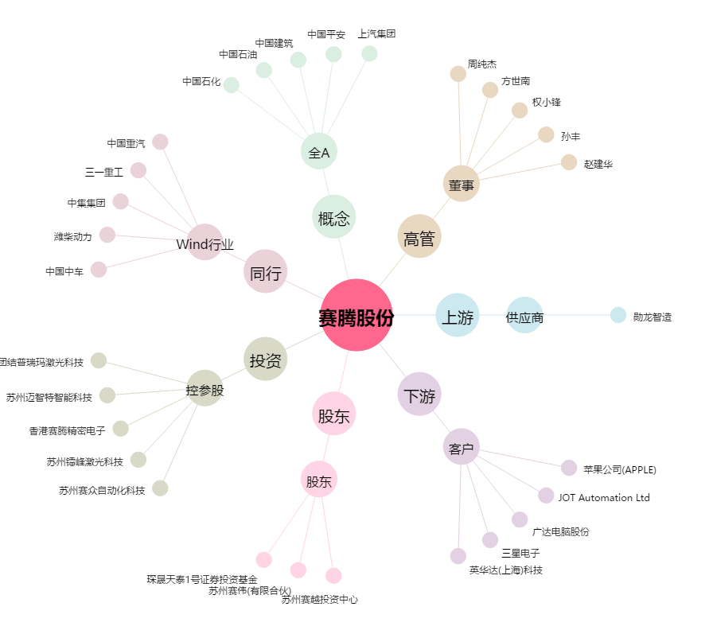
赛腾股份[603283.SH] - 关系概览图

